상품제안서
(제작) 아크릴 야광봉/응원봉 | 상품코드: F28124

 |  |  |  |  |  |  | 02-412-0044 | www.easy1.co.kr
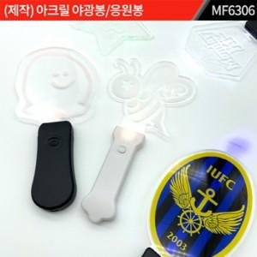

【상세/제작정보】 | 주문제작 관련해서는 별도 문의 몰딩비별도

【인쇄/포장옵션】 | 실크 / OPP(비닐)

【공급단가】 | 수량 | 500~ | 1,000~ | 3,000~ | 5,000~ | 10,000~
*VAT별도 | 단가 | 9,240원 | 9,080원 | 8,850원 | 8,700원 | 8,470원

【상품 URL】 | https://dev.easy1.co.kr:443/src/goods_detail.php?gdno=28124

